상품제안서
FOR LG 급속 9V C타입 가정용충전기 | 상품코드: S02156

 |  |  |  |  |  |  | 02-713-8555 | www.synergygift.co.kr
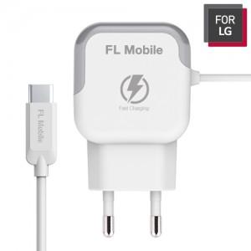

【상세/제작정보】 | C타입 9V 급속충전기

【인쇄/포장옵션】 | 실크 / 포장지포장

【공급단가】 | 수량 | 100~ | 300~ | 500~ | 1,000~ | 3,000~
*VAT별도 | 단가 | 6,300원 | 6,070원 | 5,850원 | 5,620원 | 5,400원

【상품 URL】 | https://www.synergygift.co.kr:443/src/goods_detail.php?gdno=10545

